Summary table
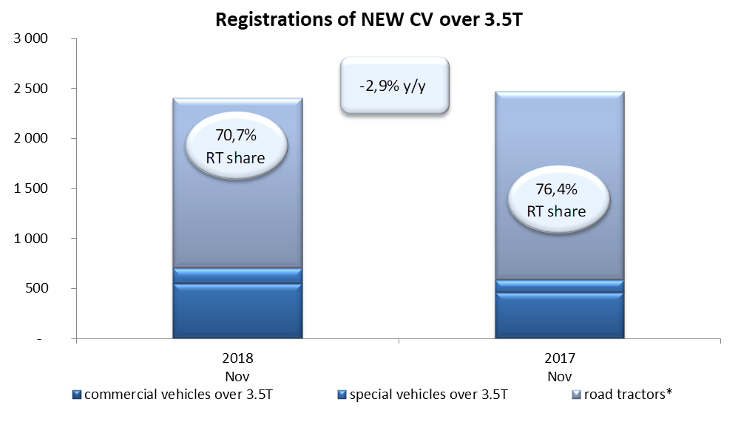
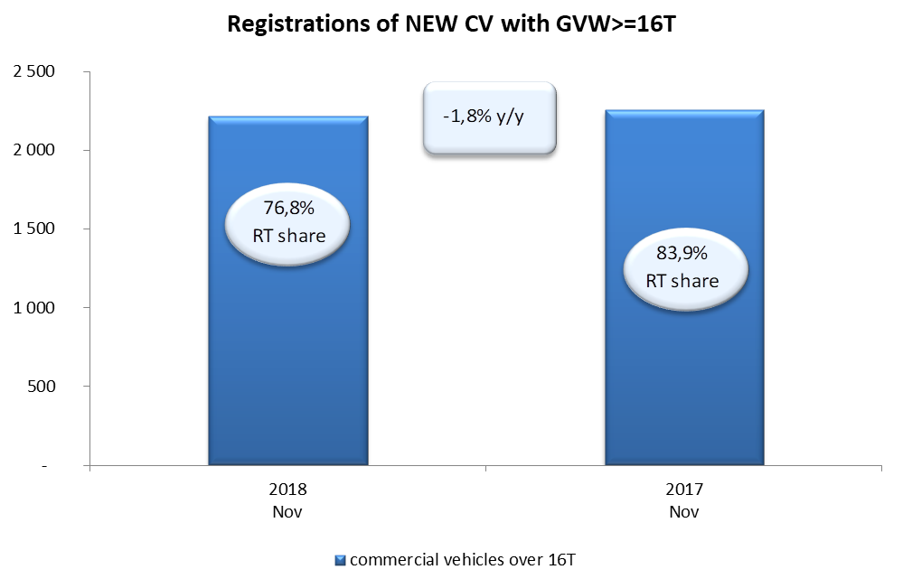
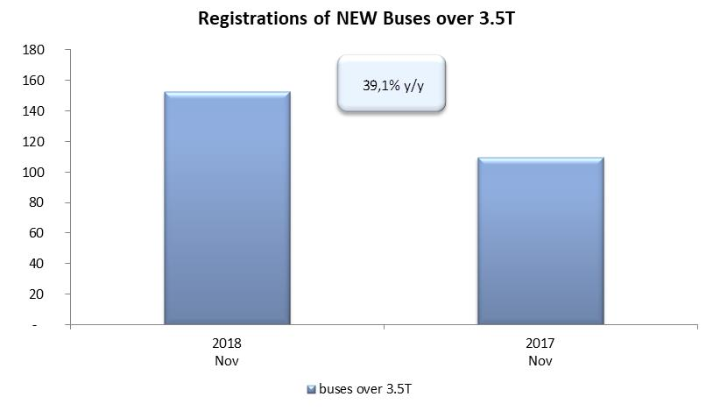
PZPM na podstawie danych CEP (MC) |  |  |  |  |  | 06/12/2018
 |  |  |  |  |  | units
FIRST REGISTRATIONS OF NEW COMMERCIAL VEHICLES OVER 3.5T
 | 2018 Nov | 2017 Nov | % change y/y | 2018 Jan - Nov | 2017 Jan - Nov | % change y/y
CV - TOTAL | 2,404 | 2,475 | -2.9% | 27,852 | 24,930 | 11.7%
commercial vehicles over 3.5T | 552 | 462 | 19.5% | 6,264 | 5,197 | 20.5%
special vehicles over 3.5T | 153 | 123 | 24.4% | 810 | 631 | 28.4%
road tractors* | 1,699 | 1,890 | -10.1% | 20,778 | 19,102 | 8.8%
BUSES - TOTAL | 153 | 110 | 39.1% | 2,501 | 1,934 | 29.3%
buses over 3.5T | 153 | 110 | 39.1% | 2,501 | 1,934 | 29.3%
COMMERCIAL VEHICLES - TOTAL | 2,557 | 2,585 | -1.1% | 30,353 | 26,864 | 13.0%
*/ The data does not cover new registrations of domestic producers their own brands

